Sheet1
친구와 함께 하기 예외 상황
 | 내용 | 처리방법
1 | 카카오톡 초대 메시지를 받고 게임을 실행 했지만 이미 방이 시작된 상황 | 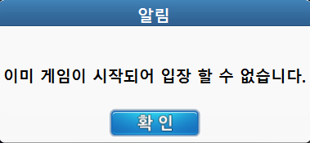 팝업 호출 (popup_ok) (이미 게임이 시작되어 입장할 수 없습니다.)

2 | 동시에 여러 유저에게 초대 받은 상황 | 가장 마지막 초대를 기준으로 연결 (기존 초대팝업 삭제 후 새로운 팝업 호출)
3 | 초대를 받고 방에 참여 했지만 이킵먼트 상태에서 방이 시작된 상황 | 팝업 호출 후 (popup_ok) 친구랑 하기 메인으로 이동(이미 게임이 시작되어 로비로 이동합니다.)

4 | 인게임 초대 메시지를 받고 입장을 눌렀지만 방인원이 가득찬 상황 | 팝업 호출 (popup_ok)( 인원이 가득차 입장 할 수 없습니다.)

5 | 카카오톡 초대 메시지를 받고 게임을 실행 했지만 방인원이 가득찬 상황 | 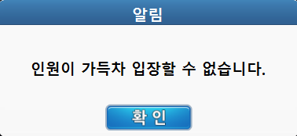 팝업 호출 (popup_ok)( 인원이 가득차 입장 할 수 없습니다.)

6 | 방을 만든 방장이 아무 행동이 없을 경우 | 5분이상 아무 입력 없을 시 친구랑 하기 메인으로 이동
 |  | 1. 아무 입력없음 2. 방 신규 입장 유저 없음 (2가지 조건이 모두 5분간 지속 시 조건 성립)
7 | 친구랑 하기 모드에 입장 상태에서 다른 친구의 초대를 받은 상황 | 1. 친구 방에 입장 시 (초대 불가능) 2. 친구랑하기 메인 (초대가능)
8 | 게임 중 초대 메시지 수신 (리그모드/친구랑하기 모드) | 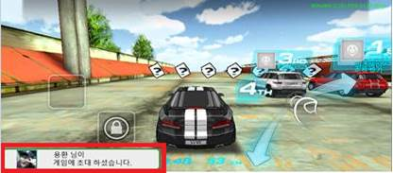 약식 팝업으로 게임 중 초대메세지 수신만 알림

9 | 방장의 접속 종료 혹은 뒤로가기 시 처리 | 방장이 나가는 순간 해당 방 유저 중 입장 순서를 기준으로 방장 권한을 부여
10 | 친구 초대 팝업 호출 시점 | 친구 초대를 받은 유저는 결과창을 제외한 어느 씬에서도 즉시 팝업을 확인 가능하다
 |  | (결과 창 혹은 보너스카드 획득 중일 경우 해당 시스템 종료 후 팝업 호출)

